상품제안서
넥센 세인트나인 Q 소프트 화이트 12구 골프공 | 상품코드: F30545

 |  |  |  |  |  |  | 02-412-0044 | www.easy1.co.kr
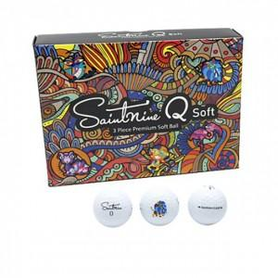

【상세/제작정보】 | 컬러인쇄 문의

【인쇄/포장옵션】 | / 포장불가능

【공급단가】 | 수량 | 20~ | 50~ | 100~ | 300~ | 500~
*VAT별도 | 단가 | 30,250원 | 29,760원 | 29,040원 | 28,310원 | 27,830원

【상품 URL】 | https://dev.easy1.co.kr:443/src/goods_detail.php?gdno=30545

